Sheet1
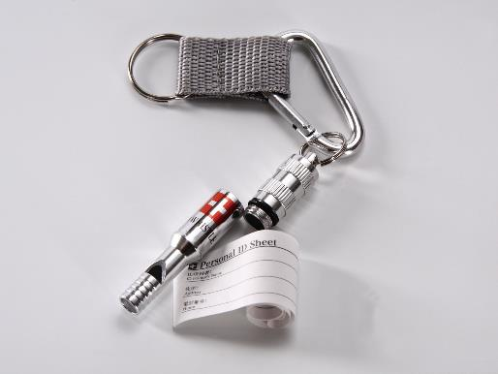
提 案 書

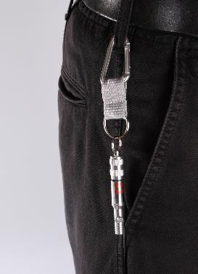
IDホイッスル＆カラビナリング |  | 参考上代 | ¥300 | 販売価格
 |  | （税別） |  | （税別）
【JAN】 | 4562121881662
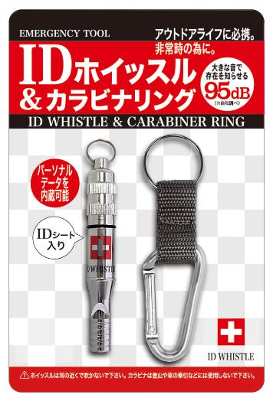 |  |  | 【商品番号】 4182-60 【本体サイズ】 IDホイッスル：φ11×72mm・7g カラビナリング：全長84mm・7g 【パッケージサイズ】 102×150×12mm・27g 【個装形態】 ブリスター入 【材質】 アルミ・ポリプロピレン 【入数】 240 【商品説明】 信号用のホイッスルとIDメモを内蔵した非常用のホイッスル 【生産国】 中国

